PRO-FIT PANT(新领域针织）
采购单
PO | 裤腿尺码贴纸尺寸： 194mm *40mm | 合计 | 位置：裤腿尺码贴纸 | 发货工厂：河南新领域
27669/27670 | S | 6200 | 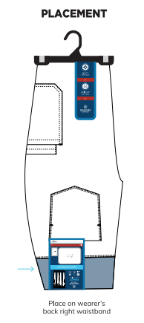 | 新领域服装科技有限公司河南省驻马店市西平县柏国大道与启航路交叉口 陆卫芳18501649127
 | M | 10500
 | L | 8700
 | XL | 6200
 | XXL | 5100
 | 3XL | 1300
合计 |  | 38000

PRO-FIT TOP胸贴（新领域）
PO | 胸贴纸尺寸： 79mm *56mm | 合计 | 位置：左前上胸 | 发货工厂：河南新领域
27669/27670 | 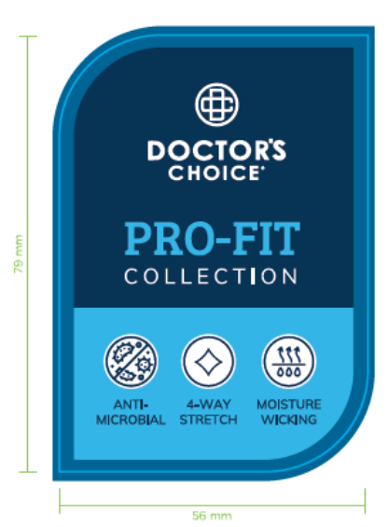 | 56300 | 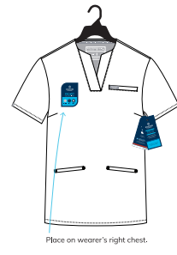 | 新领域服装科技有限公司河南省驻马店市西平县柏国大道与启航路交叉口 陆卫芳18501649127

